USD
订单号 | 入住日期 | 离店日期 | 应收 |  |  |  | ，
999228339120845 | 2023-12-14 | 2023-12-19 | 591.65 | 646.37 | 4202608 | -54.72 | ，4202608 | 直采 | 4202608 请生成手续费400RMB 工单收款 | 本期扣款54.72元
999228739516935 | 2023-12-15 | 2023-12-18 | 573.69 | 964.23 | 4341955 | -390.54 | ，4341955 | 直采 | 本期扣款390.54元
999229339807173 | 2023-12-19 | 2023-12-21 | 126.24 | 165.72 | 4394855 | -39.48 | ，4394855 | 直采 | 本期扣款39.48元

 |  |  | 72256.52

A231225140844481 |  | 71501.81 | 2476965.71
A231225141055481 |  | 754.71 | 26144.66
USD / THB 当前参考汇率: 34.642 |  | 72256.52 | 2503110.37
总计： 72256.52 USD/ 2503110.37 THB

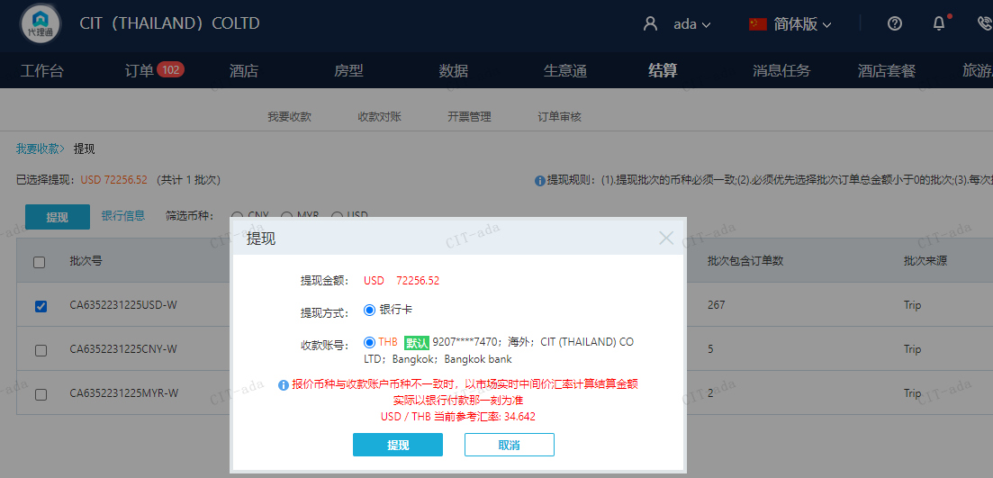

MYR
订单号 | 入住日期 | 离店日期 | 应收 |  |  |  | ，
999229362198517 | 2023-12-19 | 2023-12-21 | 120.49 | #N/A | 4394855 | #N/A | ，4394855 | 直采 | 特殊要求:此单为999229339807173加2份早餐的补款单，烦请确认，谢谢 。

 |  |  | 120.49

MYR / THB 当前参考汇率: 7.472831375596
总计：120.49 MYR/ 900.4 THB

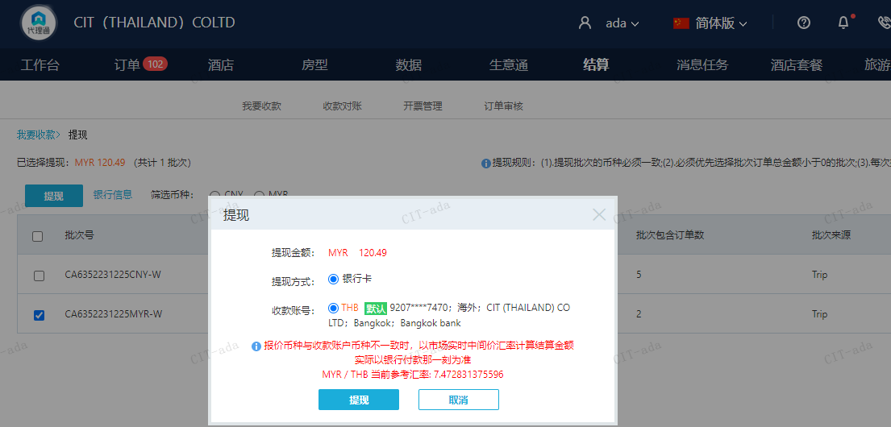

CNY
订单号 | 入住日期 | 离店日期 | 应收 |  |  |  | ，
999227951014800 | 2023-12-17 | 2023-12-19 | 200 | #N/A | 4074269 | #N/A | ，4074269 | 直采 | 特殊要求:supplementary booking for 999227434211754, for date change request 。 | 本期收回200元
999228339998418 | 2023-12-14 | 2023-12-19 | 400 | #N/A | 4202608 | #N/A | ，4202608 | 直采 | 特殊要求:原单999228339120845，客人定错日期，要求修改成2024/2/14日入住5晚，代理告知需要补交80RMB/晚/间去申请，故补下此单，烦请确认是否可以修改 。 | 本期收回54.72元 | A231225140844481
999229340534049 | 2023-12-18 | 2023-12-20 | 2800 | #N/A | 4341955 | #N/A | ，4341955 | 直采 | 特殊要求:此订单为订单4341955的续住单，请务必告知酒店不要安排走廊最后一间，谢谢 。 | 本期收回390.54元 | A231225140844481

 |  |  | 3400

CNY / THB 当前参考汇率: 4.842392636
总计：3400 CNY/ 16464.13 THB

